Sheet1
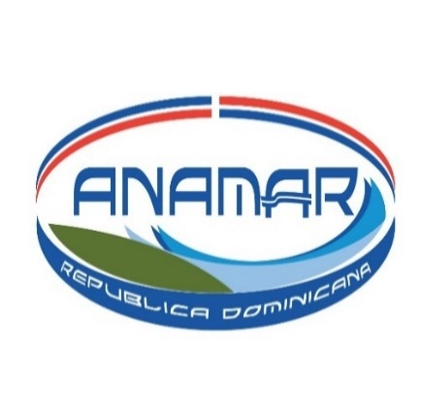

AUTORIDAD NACIONAL DE ASUNTOS MARITIMOS
PASIVOS
PASIVOS CORRIENTES
Al 30 OCTUBRE, 2021
CUENTAS POR PAGAR A CORTO PLAZO

NO. | FECHA | RNC | NCF | BENEFICIARIO | MONTO RD$
1 | 28/10/2021 | 101-00157-7 | B1500109874 | CODETEL | 1,889.64
2 | 28/10/2021 | 101-00157-7 | B1500109875 | CODETEL | 1,369.40
3 | 28/10/2021 | 101-00157-7 | B1500109872 | CODETEL | 41,326.27
4 | 16/10/2021 | 101-00157-7 | B1500109408 | CODETEL | 32,796.28
5 | 19/10/2021 | 101-61878-7 | B1500034288 | ALTICE | 17,877.29
6 | 28/10/2021 | 101-82124-8 | B1500249543 | EDESUR | 26,325.64
7 | 31/10/2021 | 101-82124-8 | B1500249932 | EDESUR | 52,973.37
8 | 19/10/2021 | 424-00269-1 | B1500000108 | SOCIEDAD DOMINICANA DE ABOGADOS | 22,683.15
9 | 28/10/2021 | 131-82033-6 | B1500000021 | XMAS TREATS | 91,376.00
10 | 28/10/2021 | 101-87186-5 | B1500046521 | GRUPO CAROL | 19,151.65
 |  |  |  | TOTAL PASIVOS RD$ | 307,768.69

